상품제안서
논슬립 원형러그 | 상품코드: S28669

 |  |  |  |  |  |  | 02-713-8555 | www.synergygift.co.kr
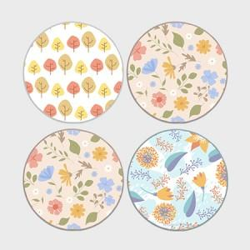 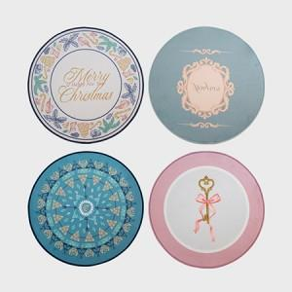 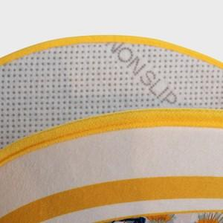

【상세/제작정보】 | <p><span style="font-size: 12pt;">소량제작 가능합니다. 소량 제작시 고객센터 문의</span></p><p>&nbsp;</p>

【인쇄/포장옵션】 | 풀칼라 / OPP(비닐)

【공급단가】 | 수량 | 100~ | 300~ | 500~ | 1,000~ | 3,000~
*VAT별도 | 단가 | 19,500원 | 18,450원 | 17,550원 | 17,100원 | 16,800원

【상품 URL】 | https://www.synergygift.co.kr:443/src/goods_detail.php?gdno=28669

